Frecuencias
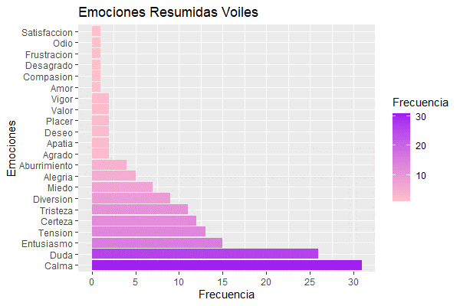
Frecuencia de emociones Voiles |  | Emociones resumidas Voiles
Aburrimiento | 4 | Aburrimiento | 4
Alegría | 2 | Agrado | 2
Alerta | 2 | Alegría | 5
Angustia | 1 | Amor | 1
Añoranza | 1 | Apatía | 2
Ansiedad | 3 | Calma | 31
Apertura | 1 | Certeza | 12
Arrojo | 1 | Compasión | 1
Búsqueda | 1 | Desagrado | 1
Calma | 3 | Deseo | 2
Claridad | 1 | Diversión | 9
Concentración | 1 | Duda | 26
Curiosidad | 5 | Entusiasmo | 15
Decepción | 1 | Frustración | 1
Descontrol | 1 | Miedo | 7
Descubrimiento | 1 | Odio | 1
Diversión | 1 | Placer | 2
Duda | 3 | Satisfacción | 1
Empuje | 1 | Tensión | 13
Energía | 1 | Tristeza | 11
Ensoñación | 1 | Valor | 2
Entusiasmo | 1 | Vigor | 2
Esperanza | 3
Estrés | 1
Exotismo | 1
Expectativa | 7
Experimentación | 2
Felicidad | 1
Flexibilidad | 1
Impaciencia | 1
Incertidumbre | 11
Incomodidad | 1
Inocencia | 1
Inquietud | 1
Intranquilidad | 1
Intriga | 7
Juego | 1
Libertad | 1
Ligereza | 1
Melancolía | 1
Miedo | 5
Misterio | 8
Nerviosismo | 1
Nostalgia | 2
Odio | 1
Orden | 1
Pasión | 1
Paz | 6
Pereza | 1
Persistencia | 1
Pureza | 1
Recogimiento | 1
Reflexión | 2
Regocijo | 1
Satisfacción | 1
Sencillez | 1
Serenidad | 3
Soledad | 1
sorpresa | 1
Sorpresa | 3
Zozobra | 1
Sospecha | 1
Suavidad | 1
Suspenso | 4
Temor | 1
Tensión | 1
Ternura | 1
Tranquilidad | 12
Tristeza | 6
Valentía | 1

